Trợ giảng cụt
Item Test | Kiem thu website Tek4.vn
Test requirement | Ensure that all features listed below work properly without any errors when using the below browsers. - Edge in latest version - Google Chrome in latest version
Tester | Tran Thu Hien
Pass | Fail | NT | N/A | Number of Test cases
4 | 2 | 0 | 0 | 6
% | % | % | %

ID | Test Case Description | Pre-condition | Test Case Procedure | Expected Output | Result | Test date | Tester | Note
 | Trợ giảng cụt
TC001 | Đặt câu hỏi thành công | Người dùng đã truy cập vào trang đặt câu hỏi. | 1. Click vào icon " Trợ giảng cụt" 2.Nhập câu hỏi vào ô nhập liệu (ví dụ: "Giải thích về khái niệm AI"). 3.Nhấn nút "Gửi". | 1.Hệ thống hiển thị thông báo "Câu hỏi đã được gửi thành công". 2. Câu hỏi hiển thị trong danh sách câu hỏi. | Fail | 27-Dec-2024 | Tran Thu Hien | 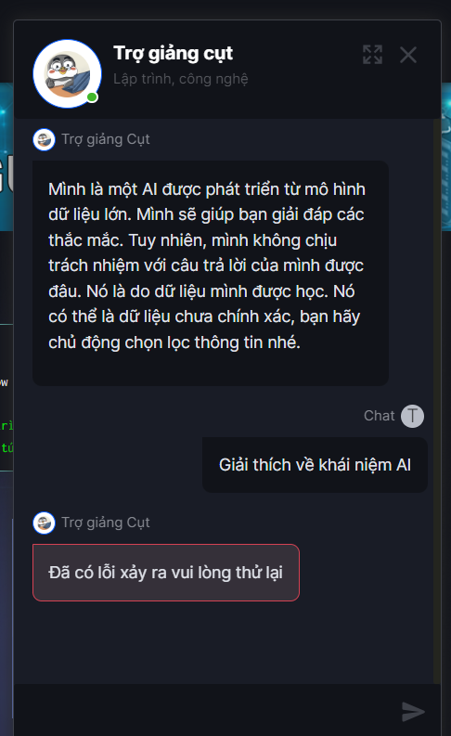
TC002 | Đặt câu hỏi thất bại do nội dung không hợp lệ | Người dùng đã truy cập vào trang đặt câu hỏi. | 1. Click vào icon " Trợ giảng cụt" 2.Nhập câu hỏi không hợp lệ (ví dụ: "AI?"). 3.Nhấn nút "Gửi". | 1.Hệ thống hiển thị thông báo lỗi "Câu hỏi không hiển thị trong danh sách câu hỏi.i". | Fail | 27-Dec-2024 | Tran Thu Hien
TC003 | Đặt câu hỏi thất bại làm ô nhập dữ liệu để trống | Người dùng đã truy cập vào trang đặt câu hỏi. | 1. Click vào icon " Trợ giảng cụt" 2.Để trống dữ liệu nhập vào ô. 3.Nhấn nút "Gửi". | Không có câu hỏi nào được hiển thị trong danh sách câu hỏi. | Pass | 27-Dec-2024 | Tran Thu Hien
TC004 | Đặt câu hỏi thất bại do câu hỏi quá ngắn | Người dùng đã truy cập vào trang đặt câu hỏi. | 1. Click vào icon " Trợ giảng cụt" 2.Nhập câu hỏi quá ngắn (ví dụ: "AI"). 3.Nhấn nút "Gửi". | 1.Hệ thống hiển thị thông báo lỗi "Đã xảy ra lỗi, vui lòng thử lại". 2.Câu hỏi không hiển thị trong danh sách câu hỏi. | Pass | 27-Dec-2024 | Tran Thu Hien
TC005 | Đặt câu hỏi thất bại làm câu hỏi rõ ràng | Người dùng đã truy cập vào trang đặt câu hỏi. | 1. Click vào icon " Trợ giảng cụt" 2.Nhập câu hỏi chưa rõ ràng (ví dụ: "Cái này?"). 3.Nhấn nút "Gửi". | 1.Hệ thống hiển thị thông báo lỗi "Đã xảy ra lỗi, vui lòng thử lại". 2.Câu hỏi không hiển thị trong danh sách câu hỏi. | Pass | 27-Dec-2024 | Tran Thu Hien
TC006 | Đặt câu hỏi với ký tự đặc biệt | Người dùng đã truy cập vào trang đặt câu hỏi. | 1. Click vào icon " Trợ giảng cụt" 2.Nhập câu hỏi có ký tự đặc biệt (ví dụ: "Tại sao lại có sự khác biệt giữa AI và ML?"). 3.Nhấn nút "Gửi". | 1.Hệ thống hiển thị thông báo lỗi "Đã xảy ra lỗi, vui lòng thử lại". 2.Câu hỏi không hiển thị trong danh sách câu hỏi. | Pass | 27-Dec-2024 | Tran Thu Hien

